전체매매내역
매매일자 | 포트폴리오유형 | 초개인화자산관리로보유형 | 일임계좌번호 | 매매구분 | 종목코드 | 종목명 | 매매수량 | 매매가격 | 잔고수량
2021-11-02 | 위험중립형1 | 안정성장형 | 080-11-332605 | 매수 | US46138B1035 | INVESCO DB COMMODITY INDEX T | 73 | 25,257 | 73
2021-11-02 | 위험중립형1 | 안정성장형 | 080-11-332605 | 매수 | US46090E1038 | INVESCO QQQ TRUST | 13 | 453,534 | 13
2021-11-02 | 위험중립형1 | 안정성장형 | 080-11-332605 | 매수 | US4642874402 | ISHARES 7-10 YEAR TREASURY B | 1 | 134,316 | 1
2021-11-02 | 위험중립형1 | 안정성장형 | 080-11-332605 | 매수 | US4642885135 | ISHARES IBOXX HIGH YIELD COR ETF | 10 | 101,763 | 10
2021-11-02 | 위험중립형1 | 안정성장형 | 080-11-332605 | 매수 | US4642872422 | ISHARES IBOXX INVESTMENT GRA | 1 | 155,972 | 1
2021-11-02 | 위험중립형1 | 안정성장형 | 080-11-332605 | 매수 | US4642871762 | ISHARES TIPS BOND ETF | 35 | 150,948 | 35
2021-11-02 | 위험중립형1 | 안정성장형 | 080-11-332605 | 매수 | US4642877397 | ISHARES US REAL ESTATE ETF | 16 | 128,421 | 16
2021-11-02 | 위험중립형1 | 안정성장형 | 080-11-332605 | 매수 | US72201R3049 | PIMCO 15+ YR US TIPS INDX | 40 | 103,439 | 40
2021-11-02 | 위험중립형1 | 안정성장형 | 080-11-332605 | 매수 | US9219438580 | VANGUARD FTSE DEVELOPED ETF | 3 | 61,652 | 3
2021-11-02 | 위험중립형1 | 안정성장형 | 080-11-332605 | 매수 | US9229083632 | VANGUARD S&P 500 ETF | 11 | 495,954 | 11
2021-11-02 | 위험중립형1 | 안정성장형 | 080-11-332605 | 매수 | US9220427424 | VANGUARD TOT WORLD STK ETF | 18 | 126,233 | 18
2021-11-02 | 위험중립형1 | 안정성장형 | 080-11-332605 | 매수 | US9220428588 | Vanguard MSCI Emerging Markets ETF | 17 | 59,928 | 17
2021-11-02 | 위험중립형1 | 안정성장형 | 080-11-332605 | 매수 | US4642852044 | iShares Gold Trust | 5 | 40,054 | 5
2021-11-02 | 위험중립형2 | 안정성장형 | 080-11-332613 | 매수 | US46138B1035 | INVESCO DB COMMODITY INDEX T | 105 | 25,257 | 105
2021-11-02 | 위험중립형2 | 안정성장형 | 080-11-332613 | 매수 | US46090E1038 | INVESCO QQQ TRUST | 19 | 453,535 | 19
2021-11-02 | 위험중립형2 | 안정성장형 | 080-11-332613 | 매수 | US4642874402 | ISHARES 7-10 YEAR TREASURY B | 1 | 134,316 | 1
2021-11-02 | 위험중립형2 | 안정성장형 | 080-11-332613 | 매수 | US4642885135 | ISHARES IBOXX HIGH YIELD COR ETF | 15 | 101,762 | 15
2021-11-02 | 위험중립형2 | 안정성장형 | 080-11-332613 | 매수 | US4642872422 | ISHARES IBOXX INVESTMENT GRA | 2 | 155,972 | 2
2021-11-02 | 위험중립형2 | 안정성장형 | 080-11-332613 | 매수 | US4642871762 | ISHARES TIPS BOND ETF | 50 | 150,948 | 50
2021-11-02 | 위험중립형2 | 안정성장형 | 080-11-332613 | 매수 | US4642877397 | ISHARES US REAL ESTATE ETF | 24 | 128,421 | 24
2021-11-02 | 위험중립형2 | 안정성장형 | 080-11-332613 | 매수 | US72201R3049 | PIMCO 15+ YR US TIPS INDX | 58 | 103,439 | 58
2021-11-02 | 위험중립형2 | 안정성장형 | 080-11-332613 | 매수 | US9219438580 | VANGUARD FTSE DEVELOPED ETF | 4 | 61,653 | 4
2021-11-02 | 위험중립형2 | 안정성장형 | 080-11-332613 | 매수 | US9229083632 | VANGUARD S&P 500 ETF | 16 | 495,954 | 16
2021-11-02 | 위험중립형2 | 안정성장형 | 080-11-332613 | 매수 | US9220427424 | VANGUARD TOT WORLD STK ETF | 26 | 126,233 | 26
2021-11-02 | 위험중립형2 | 안정성장형 | 080-11-332613 | 매수 | US9220428588 | Vanguard MSCI Emerging Markets ETF | 24 | 59,929 | 24
2021-11-02 | 위험중립형2 | 안정성장형 | 080-11-332613 | 매수 | US4642852044 | iShares Gold Trust | 8 | 40,053 | 8
2021-11-02 | 위험중립형3 | 안정성장형 | 080-11-332621 | 매수 | US46138B1035 | INVESCO DB COMMODITY INDEX T | 137 | 25,257 | 137
2021-11-02 | 위험중립형3 | 안정성장형 | 080-11-332621 | 매수 | US46090E1038 | INVESCO QQQ TRUST | 25 | 453,534 | 25
2021-11-02 | 위험중립형3 | 안정성장형 | 080-11-332621 | 매수 | US4642874402 | ISHARES 7-10 YEAR TREASURY B | 2 | 134,316 | 2
2021-11-02 | 위험중립형3 | 안정성장형 | 080-11-332621 | 매수 | US4642885135 | ISHARES IBOXX HIGH YIELD COR ETF | 19 | 101,762 | 19
2021-11-02 | 위험중립형3 | 안정성장형 | 080-11-332621 | 매수 | US4642872422 | ISHARES IBOXX INVESTMENT GRA | 3 | 155,968 | 3
2021-11-02 | 위험중립형3 | 안정성장형 | 080-11-332621 | 매수 | US4642871762 | ISHARES TIPS BOND ETF | 66 | 150,948 | 66
2021-11-02 | 위험중립형3 | 안정성장형 | 080-11-332621 | 매수 | US4642877397 | ISHARES US REAL ESTATE ETF | 31 | 128,421 | 31
2021-11-02 | 위험중립형3 | 안정성장형 | 080-11-332621 | 매수 | US72201R3049 | PIMCO 15+ YR US TIPS INDX | 75 | 103,439 | 75
2021-11-02 | 위험중립형3 | 안정성장형 | 080-11-332621 | 매수 | US9219438580 | VANGUARD FTSE DEVELOPED ETF | 5 | 61,654 | 5
2021-11-02 | 위험중립형3 | 안정성장형 | 080-11-332621 | 매수 | US9229083632 | VANGUARD S&P 500 ETF | 21 | 495,954 | 21
2021-11-02 | 위험중립형3 | 안정성장형 | 080-11-332621 | 매수 | US9220427424 | VANGUARD TOT WORLD STK ETF | 34 | 126,233 | 34
2021-11-02 | 위험중립형3 | 안정성장형 | 080-11-332621 | 매수 | US9220428588 | Vanguard MSCI Emerging Markets ETF | 31 | 59,928 | 31
2021-11-02 | 위험중립형3 | 안정성장형 | 080-11-332621 | 매수 | US4642852044 | iShares Gold Trust | 10 | 40,054 | 10
2021-11-02 | 안정추구형1 | 안정추구형 | 080-11-332738 | 매수 | US46138B1035 | INVESCO DB COMMODITY INDEX T | 46 | 25,257 | 46
2021-11-02 | 안정추구형1 | 안정추구형 | 080-11-332738 | 매수 | US46090E1038 | INVESCO QQQ TRUST | 13 | 453,534 | 13
2021-11-02 | 안정추구형1 | 안정추구형 | 080-11-332738 | 매수 | US4642874402 | ISHARES 7-10 YEAR TREASURY B | 4 | 134,319 | 4
2021-11-02 | 안정추구형1 | 안정추구형 | 080-11-332738 | 매수 | US4642885135 | ISHARES IBOXX HIGH YIELD COR ETF | 18 | 101,762 | 18
2021-11-02 | 안정추구형1 | 안정추구형 | 080-11-332738 | 매수 | US4642872422 | ISHARES IBOXX INVESTMENT GRA | 10 | 155,970 | 10
2021-11-02 | 안정추구형1 | 안정추구형 | 080-11-332738 | 매수 | US4642882819 | ISHARES JP MORGAN USD EMERGI | 1 | 128,291 | 1
2021-11-02 | 안정추구형1 | 안정추구형 | 080-11-332738 | 매수 | US4642871762 | ISHARES TIPS BOND ETF | 42 | 150,948 | 42
2021-11-02 | 안정추구형1 | 안정추구형 | 080-11-332738 | 매수 | US4642877397 | ISHARES US REAL ESTATE ETF | 5 | 128,421 | 5
2021-11-02 | 안정추구형1 | 안정추구형 | 080-11-332738 | 매수 | US72201R3049 | PIMCO 15+ YR US TIPS INDX | 43 | 103,439 | 43
2021-11-02 | 안정추구형1 | 안정추구형 | 080-11-332738 | 매수 | US9229083632 | VANGUARD S&P 500 ETF | 9 | 495,954 | 9
2021-11-02 | 안정추구형1 | 안정추구형 | 080-11-332738 | 매수 | US9220427424 | VANGUARD TOT WORLD STK ETF | 1 | 126,236 | 1
2021-11-02 | 안정추구형1 | 안정추구형 | 080-11-332738 | 매수 | US9220428588 | Vanguard MSCI Emerging Markets ETF | 14 | 59,929 | 14
2021-11-02 | 안정추구형1 | 안정추구형 | 080-11-332738 | 매수 | US4642852044 | iShares Gold Trust | 8 | 40,053 | 8
2021-11-02 | 안정추구형2 | 안정추구형 | 080-11-332639 | 매수 | US46138B1035 | INVESCO DB COMMODITY INDEX T | 66 | 25,257 | 66
2021-11-02 | 안정추구형2 | 안정추구형 | 080-11-332639 | 매수 | US46090E1038 | INVESCO QQQ TRUST | 19 | 453,535 | 19
2021-11-02 | 안정추구형2 | 안정추구형 | 080-11-332639 | 매수 | US4642874402 | ISHARES 7-10 YEAR TREASURY B | 5 | 134,318 | 5
2021-11-02 | 안정추구형2 | 안정추구형 | 080-11-332639 | 매수 | US4642885135 | ISHARES IBOXX HIGH YIELD COR ETF | 26 | 101,763 | 26
2021-11-02 | 안정추구형2 | 안정추구형 | 080-11-332639 | 매수 | US4642872422 | ISHARES IBOXX INVESTMENT GRA | 15 | 155,970 | 15
2021-11-02 | 안정추구형2 | 안정추구형 | 080-11-332639 | 매수 | US4642882819 | ISHARES JP MORGAN USD EMERGI | 2 | 128,286 | 2
2021-11-02 | 안정추구형2 | 안정추구형 | 080-11-332639 | 매수 | US4642871762 | ISHARES TIPS BOND ETF | 61 | 150,948 | 61
2021-11-02 | 안정추구형2 | 안정추구형 | 080-11-332639 | 매수 | US4642877397 | ISHARES US REAL ESTATE ETF | 7 | 128,421 | 7
2021-11-02 | 안정추구형2 | 안정추구형 | 080-11-332639 | 매수 | US72201R3049 | PIMCO 15+ YR US TIPS INDX | 62 | 103,439 | 62
2021-11-02 | 안정추구형2 | 안정추구형 | 080-11-332639 | 매수 | US9219438580 | VANGUARD FTSE DEVELOPED ETF | 1 | 61,656 | 1
2021-11-02 | 안정추구형2 | 안정추구형 | 080-11-332639 | 매수 | US9229083632 | VANGUARD S&P 500 ETF | 14 | 495,954 | 14
2021-11-02 | 안정추구형2 | 안정추구형 | 080-11-332639 | 매수 | US9220427424 | VANGUARD TOT WORLD STK ETF | 1 | 126,236 | 1
2021-11-02 | 안정추구형2 | 안정추구형 | 080-11-332639 | 매수 | US9220428588 | Vanguard MSCI Emerging Markets ETF | 21 | 59,928 | 21
2021-11-02 | 안정추구형2 | 안정추구형 | 080-11-332639 | 매수 | US4642852044 | iShares Gold Trust | 12 | 40,054 | 12
2021-11-02 | 안정추구형3 | 안정추구형 | 080-11-332647 | 매수 | US46138B1035 | INVESCO DB COMMODITY INDEX T | 86 | 25,257 | 86
2021-11-02 | 안정추구형3 | 안정추구형 | 080-11-332647 | 매수 | US46090E1038 | INVESCO QQQ TRUST | 25 | 453,534 | 25
2021-11-02 | 안정추구형3 | 안정추구형 | 080-11-332647 | 매수 | US4642874402 | ISHARES 7-10 YEAR TREASURY B | 7 | 134,318 | 7
2021-11-02 | 안정추구형3 | 안정추구형 | 080-11-332647 | 매수 | US4642885135 | ISHARES IBOXX HIGH YIELD COR ETF | 34 | 101,762 | 34
2021-11-02 | 안정추구형3 | 안정추구형 | 080-11-332647 | 매수 | US4642872422 | ISHARES IBOXX INVESTMENT GRA | 20 | 155,970 | 20
2021-11-02 | 안정추구형3 | 안정추구형 | 080-11-332647 | 매수 | US4642882819 | ISHARES JP MORGAN USD EMERGI | 3 | 128,287 | 3
2021-11-02 | 안정추구형3 | 안정추구형 | 080-11-332647 | 매수 | US4642871762 | ISHARES TIPS BOND ETF | 79 | 150,948 | 79
2021-11-02 | 안정추구형3 | 안정추구형 | 080-11-332647 | 매수 | US4642877397 | ISHARES US REAL ESTATE ETF | 10 | 128,421 | 10
2021-11-02 | 안정추구형3 | 안정추구형 | 080-11-332647 | 매수 | US72201R3049 | PIMCO 15+ YR US TIPS INDX | 81 | 103,439 | 81
2021-11-02 | 안정추구형3 | 안정추구형 | 080-11-332647 | 매수 | US9219438580 | VANGUARD FTSE DEVELOPED ETF | 1 | 61,656 | 1
2021-11-02 | 안정추구형3 | 안정추구형 | 080-11-332647 | 매수 | US9229083632 | VANGUARD S&P 500 ETF | 18 | 495,954 | 18
2021-11-02 | 안정추구형3 | 안정추구형 | 080-11-332647 | 매수 | US9220427424 | VANGUARD TOT WORLD STK ETF | 2 | 126,230 | 2
2021-11-02 | 안정추구형3 | 안정추구형 | 080-11-332647 | 매수 | US9220428588 | Vanguard MSCI Emerging Markets ETF | 27 | 59,928 | 27
2021-11-02 | 안정추구형3 | 안정추구형 | 080-11-332647 | 매수 | US4642852044 | iShares Gold Trust | 16 | 40,054 | 16
2021-11-02 | 적극투자형1 | 적극투자형 | 080-11-332555 | 매수 | US46138B1035 | INVESCO DB COMMODITY INDEX T | 103 | 25,257 | 103
2021-11-02 | 적극투자형1 | 적극투자형 | 080-11-332555 | 매수 | US46090E1038 | INVESCO QQQ TRUST | 14 | 453,535 | 14
2021-11-02 | 적극투자형1 | 적극투자형 | 080-11-332555 | 매수 | US4642885135 | ISHARES IBOXX HIGH YIELD COR ETF | 3 | 101,762 | 3
SAMPLE
2021-11-02 | 적극투자형1 | 적극투자형 | 080-11-332555 | 매수 | US4642871762 | ISHARES TIPS BOND ETF | 12 | 150,948 | 12
2021-11-02 | 적극투자형1 | 적극투자형 | 080-11-332555 | 매수 | US4642877397 | ISHARES US REAL ESTATE ETF | 31 | 128,421 | 31
2021-11-02 | 적극투자형1 | 적극투자형 | 080-11-332555 | 매수 | US72201R3049 | PIMCO 15+ YR US TIPS INDX | 34 | 103,439 | 34
2021-11-02 | 적극투자형1 | 적극투자형 | 080-11-332555 | 매수 | US9219438580 | VANGUARD FTSE DEVELOPED ETF | 13 | 61,652 | 13
2021-11-02 | 적극투자형1 | 적극투자형 | 080-11-332555 | 매수 | US9229083632 | VANGUARD S&P 500 ETF | 12 | 495,954 | 12
2021-11-02 | 적극투자형1 | 적극투자형 | 080-11-332555 | 매수 | US9220427424 | VANGUARD TOT WORLD STK ETF | 43 | 126,233 | 43
2021-11-02 | 적극투자형1 | 적극투자형 | 080-11-332555 | 매수 | US9220428588 | Vanguard MSCI Emerging Markets ETF | 17 | 59,928 | 17
2021-11-02 | 적극투자형1 | 적극투자형 | 080-11-332555 | 매수 | US4642852044 | iShares Gold Trust | 1 | 40,059 | 1
2021-11-02 | 적극투자형2 | 적극투자형 | 080-11-332589 | 매수 | US46138B1035 | INVESCO DB COMMODITY INDEX T | 147 | 25,257 | 147
2021-11-02 | 적극투자형2 | 적극투자형 | 080-11-332589 | 매수 | US46090E1038 | INVESCO QQQ TRUST | 20 | 453,534 | 20
2021-11-02 | 적극투자형2 | 적극투자형 | 080-11-332589 | 매수 | US4642885135 | ISHARES IBOXX HIGH YIELD COR ETF | 4 | 101,762 | 4
2021-11-02 | 적극투자형2 | 적극투자형 | 080-11-332589 | 매수 | US4642871762 | ISHARES TIPS BOND ETF | 17 | 150,948 | 17
2021-11-02 | 적극투자형2 | 적극투자형 | 080-11-332589 | 매수 | US4642877397 | ISHARES US REAL ESTATE ETF | 45 | 128,421 | 45
2021-11-02 | 적극투자형2 | 적극투자형 | 080-11-332589 | 매수 | US72201R3049 | PIMCO 15+ YR US TIPS INDX | 49 | 103,439 | 49
2021-11-02 | 적극투자형2 | 적극투자형 | 080-11-332589 | 매수 | US9219438580 | VANGUARD FTSE DEVELOPED ETF | 19 | 61,653 | 19
2021-11-02 | 적극투자형2 | 적극투자형 | 080-11-332589 | 매수 | US9229083632 | VANGUARD S&P 500 ETF | 17 | 495,954 | 17
2021-11-02 | 적극투자형2 | 적극투자형 | 080-11-332589 | 매수 | US9220427424 | VANGUARD TOT WORLD STK ETF | 62 | 126,233 | 62
2021-11-02 | 적극투자형2 | 적극투자형 | 080-11-332589 | 매수 | US9220428588 | Vanguard MSCI Emerging Markets ETF | 25 | 59,929 | 25
2021-11-02 | 적극투자형2 | 적극투자형 | 080-11-332589 | 매수 | US4642852044 | iShares Gold Trust | 1 | 40,059 | 1
2021-11-02 | 적극투자형3 | 적극투자형 | 080-11-332597 | 매수 | US46138B1035 | INVESCO DB COMMODITY INDEX T | 191 | 25,257 | 191
2021-11-02 | 적극투자형3 | 적극투자형 | 080-11-332597 | 매수 | US46090E1038 | INVESCO QQQ TRUST | 26 | 453,535 | 26
2021-11-02 | 적극투자형3 | 적극투자형 | 080-11-332597 | 매수 | US4642885135 | ISHARES IBOXX HIGH YIELD COR ETF | 5 | 101,762 | 5
2021-11-02 | 적극투자형3 | 적극투자형 | 080-11-332597 | 매수 | US4642871762 | ISHARES TIPS BOND ETF | 22 | 150,948 | 22
2021-11-02 | 적극투자형3 | 적극투자형 | 080-11-332597 | 매수 | US4642877397 | ISHARES US REAL ESTATE ETF | 58 | 128,421 | 58
2021-11-02 | 적극투자형3 | 적극투자형 | 080-11-332597 | 매수 | US72201R3049 | PIMCO 15+ YR US TIPS INDX | 64 | 103,439 | 64
2021-11-02 | 적극투자형3 | 적극투자형 | 080-11-332597 | 매수 | US9219438580 | VANGUARD FTSE DEVELOPED ETF | 25 | 61,653 | 25
2021-11-02 | 적극투자형3 | 적극투자형 | 080-11-332597 | 매수 | US9229083632 | VANGUARD S&P 500 ETF | 22 | 495,954 | 22
2021-11-02 | 적극투자형3 | 적극투자형 | 080-11-332597 | 매수 | US9220427424 | VANGUARD TOT WORLD STK ETF | 80 | 126,233 | 80
2021-11-02 | 적극투자형3 | 적극투자형 | 080-11-332597 | 매수 | US9220428588 | Vanguard MSCI Emerging Markets ETF | 32 | 59,928 | 32
2021-11-02 | 적극투자형3 | 적극투자형 | 080-11-332597 | 매수 | US4642852044 | iShares Gold Trust | 2 | 40,053 | 2

MP내역(안정)
MP생성일자 | ISIN코드 | 종목명 | 자산종류 | 위험도 | 위험자산여부 | 비중 | 투자유니버스
2021-11-01 | 해외현금 | 예수금(달러화) | 현금 | 1 | N | 14.33% | O
2021-11-01 | US46138B1035 | INVESCO DB COMMODITY INDEX T | 대체자산 | 4 | Y | 3.37% | O
2021-11-01 | US4642882819 | ISHARES JP MORGAN USD EMERGI | 채권 | 3 | N | 0.63% | O
2021-11-01 | US4642885135 | ISHARES IBOXX HIGH YLD CORP | 채권 | 2 | N | 5.47% | O
2021-11-01 | US4642852044 | ISHARES GOLD TRUST | 대체자산 | 3 | N | 1.00% | O
2021-11-01 | US4642874402 | ISHARES 7-10 YEAR TREASURY B | 채권 | 1 | N | 1.60% | O
2021-11-01 | US4642877397 | ISHARES US REAL ESTATE ETF | 대체자산 | 4 | Y | 2.06% | O
2021-11-01 | US4642872422 | ISHARES IBOXX INVESTMENT GRA | 채권 | 2 | N | 4.93% | O
2021-11-01 | US72201R3049 | PIMCO 15+ YR US TIPS INDX | 채권 | 3 | N | 13.24% | O
2021-11-01 | US46090E1038 | INVESCO QQQ TRUST SERIES 1 | 주식 | 4 | Y | 17.45% | O
2021-11-01 | US4642874576 | ISHARES 1-3 YEAR TREASURY BO | 채권 | 1 | N | 0.00% | O
2021-11-01 | US4642871762 | ISHARES TIPS BOND ETF | 채권 | 1 | N | 18.61% | O
2021-11-01 | US4642874329 | ISHARES 20+ YEAR TREASURY BO | 채권 | 3 | N | 0.00% | O
2021-11-01 | US9219438580 | VANGUARD FTSE DEVELOPED ETF | 주식 | 4 | Y | 0.15% | O
2021-11-01 | US9229083632 | VANGUARD S&P 500 ETF | 주식 | 4 | Y | 14.13% | O
2021-11-01 | US9220427424 | VANGUARD TOT WORLD STK ETF | 주식 | 4 | Y | 0.48% | O
2021-11-01 | US9220428588 | VANGUARD FTSE EMERGING MARKE | 주식 | 4 | Y | 2.55% | O
2021-11-01 | 합계 |  |  |  |  | 100.00%

* MP내역은 날짜별로 누적해서 작성

잔고변경현황(안정1)
포트폴리오유형 | 초개인화자산관리로보유형 | 계좌번호 | 운용금액
안정추구형1 | 안정추구형 | 080-11-332738 | 35,000,000

리밸런싱일자 | 잔고변경일자 | 매매구분 | ISIN코드 | 종목명 | 자산종류 | 보유수량 | 평가금액 | 실잔고비중 | 목표비중 | 차이 | 부족수량 | 비고
2021-11-01 | 2021-11-02 | 신규매수 | US46138B1035 | INVESCO DB COMMODITY INDEX T | 대체자산 | 46 | 1,162,021 | 3.33% | 3.37% | 0.04% | 0 | 매입후 자산가치 변동
2021-11-01 | 2021-11-02 | 신규매수 | US46090E1038 | INVESCO QQQ TRUST SERIES 1 | 주식 | 13 | 5,914,971 | 16.95% | 17.45% | 0.50% | 0 | 매입후 자산가치 변동
2021-11-01 | 2021-11-02 | 신규매수 | US4642874402 | ISHARES 7-10 YEAR TREASURY B | 채권 | 4 | 538,063 | 1.54% | 1.60% | 0.06% | 0 | 매입후 자산가치 변동
2021-11-01 | 2021-11-02 | 신규매수 | US4642885135 | ISHARES IBOXX HIGH YLD CORP | 채권 | 18 | 1,829,809 | 5.24% | 5.47% | 0.23% | 0 | 매입후 자산가치 변동
2021-11-01 | 2021-11-02 | 신규매수 | US4642872422 | ISHARES IBOXX INVESTMENT GRA | 채권 | 10 | 1,561,717 | 4.47% | 4.93% | 0.46% | 0 | 매입후 자산가치 변동
2021-11-01 | 2021-11-02 | 신규매수 | US4642882819 | ISHARES JP MORGAN USD EMERGI | 채권 | 1 | 128,279 | 0.37% | 0.63% | 0.26% | 0 | 매입후 자산가치 변동
2021-11-01 | 2021-11-02 | 신규매수 | US4642871762 | ISHARES TIPS BOND ETF | 채권 | 42 | 6,315,547 | 18.10% | 18.61% | 0.51% | 1 | 매입후 자산가치 변동
2021-11-01 | 2021-11-02 | 신규매수 | US4642877397 | ISHARES US REAL ESTATE ETF | 대체자산 | 5 | 646,154 | 1.85% | 2.06% | 0.21% | 0 | 매입후 자산가치 변동
2021-11-01 | 2021-11-02 | 신규매수 | US72201R3049 | PIMCO 15+ YR US TIPS INDX | 채권 | 43 | 4,428,779 | 12.69% | 13.24% | 0.55% | 1 | 매입후 자산가치 변동
2021-11-01 | 2021-11-02 | 신규매수 | US9229083632 | VANGUARD S&P 500 ETF | 주식 | 9 | 4,471,469 | 12.81% | 14.13% | 1.32% | 0 | 매입후 자산가치 변동
2021-11-01 | 2021-11-02 | 신규매수 | US9220427424 | VANGUARD TOT WORLD STK ETF | 주식 | 1 | 126,518 | 0.36% | 0.48% | 0.12% | 0 | 매입후 자산가치 변동
2021-11-01 | 2021-11-02 | 신규매수 | US9220428588 | VANGUARD FTSE EMERGING MARKE | 주식 | 14 | 840,987 | 2.41% | 2.55% | 0.14% | 0 | 매입후 자산가치 변동
2021-11-01 | 2021-11-02 | 신규매수 | US4642852044 | ISHARES GOLD TRUST | 대체자산 | 8 | 320,376 | 0.92% | 1.00% | 0.08% | 0 | 매입후 자산가치 변동
2021-11-01 | 2021-11-02 | 신규매수 | 해외현금 | 예수금(달러화) | 현금 | 22,589 | 1,043,566 | 2.99% | 14.33% | 11.34% | #DIV/0! | 환율조건 및 환전비용 고려하여 필요시 리밸런싱
2021-11-01 | 2021-11-02 | 신규매수 | 국내현금 | 예수금(원화) | 현금 | 5,573,500 | 5,573,500 | 15.97% | 0.00% | 15.97% | 0 | 환율조건 및 환전비용 고려하여 필요시 리밸런싱

* 잔고현황은 날짜별로 누적해서 작성

로그첨부
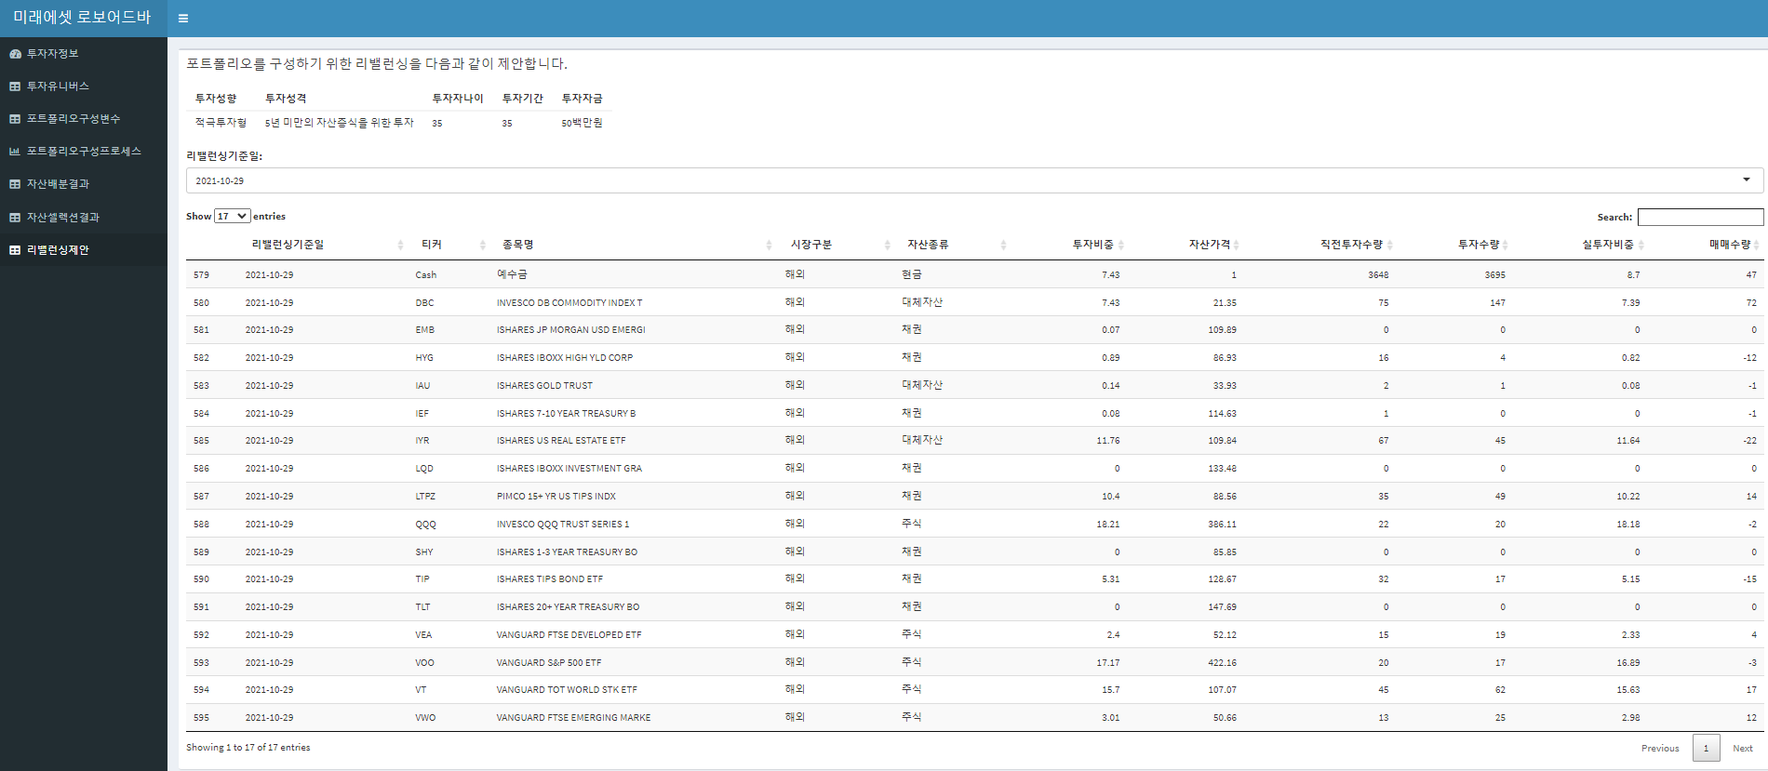
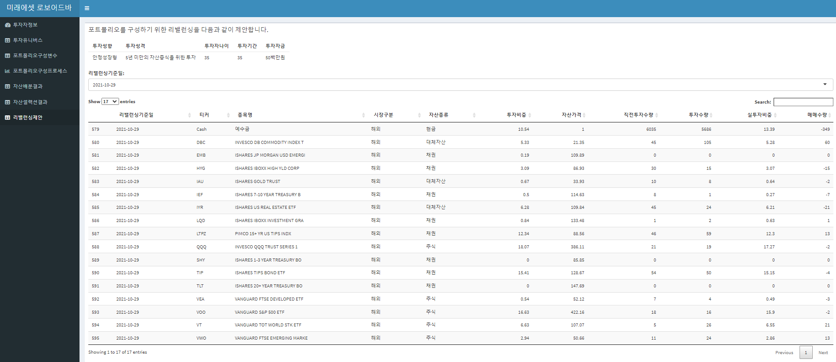

1.리밸런싱 발생사실 증명가능한 로그 첨부
(프로그램 로그 및 관련 화면 등 자유양식으로 첨부, 추후 현장실사시 확인)

(1) 로그 캡쳐
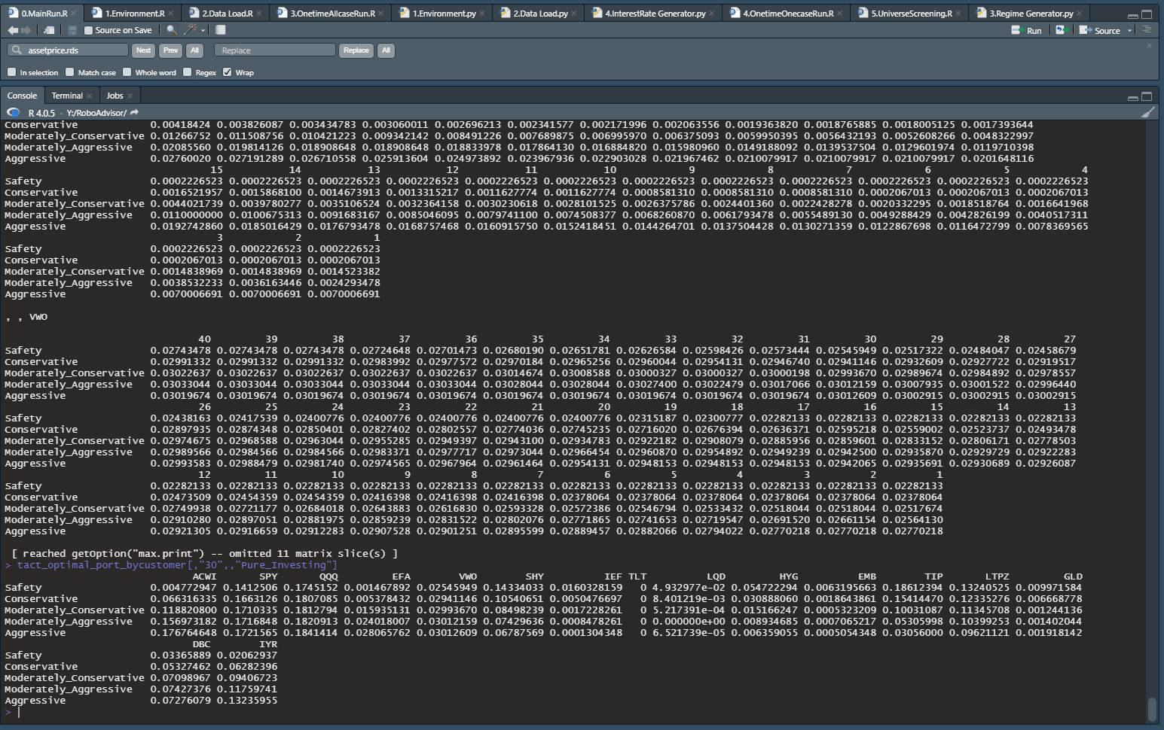

(2) 화면 캡쳐

